1.
1. Společnost ITA očekává příjmy ve výši 100 000 PLN z podnikání v Polsku a 100 000 EUR z podnikání na Slovensku.
U které banky je aktuálně nejvýhodnější kurz pro převod PLN a EUR do CZK a kolik by ITA obdržela, pokud by transakce provedla dnes?
https://www.kurzy.cz/kurzy-men/

Situace se na trhu mění, zde jsou informace dostupné k 20/11/2023 o 10:00:

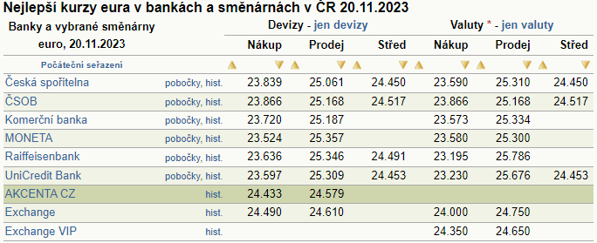
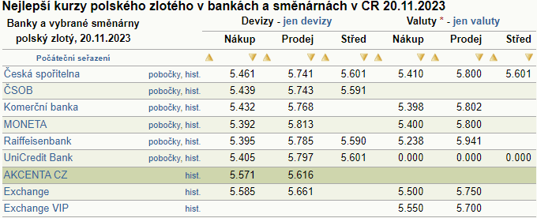

příjem v EUR: | 100000 | EUR |  |  |  |  | příjem v PLN: | 100000 | PLN

Nejvýhodnější kurz pro převod EUR do CZK: |  |  |  |  |  |  | Nejvýhodnější kurz pro převod PLN do CZK:
ITA bude prodávat eura, z pohledu banky/směnárny to bude nákup kótované měny. |  |  |  |  |  |  | ITA bude prodávat polské zloté, z pohledu banky/směnárny to bude nákup kótované měny.
Nejvýhodnější nákupní (BID) kurz eura je u Exchange, tudíž |  |  |  |  | 24.490 | CZK/EUR | Nejvýhodnější nákupní (BID) kurz polského zlotého je u Exchange, tudíž |  |  | 5.585 | CZK/PLN

Převod 100000 EUR do CZK: |  | 100000 EUR x 24,490 CZK/EUR = |  |  | 2449000 | CZK | Převod 100000 PLN do CZK: |  | 100000 PLN x 5,585 CZK/PLN = | 558500 | CZK

Celkem v CZK dle nabídky 20/11/2023: |  |  | 3007500 | CZK

3.
3. Mlékárna Kunín, a.s. vyvezla do Švédska mléčnou rýži za 2,3 mil. SEK. Platbu za vývoz obdrží za 30 dnů. Současný spot kurz CZK/SEK je 2,932 – 2,947.
Finanční manažer podniku se obává znehodnocení SEK vůči CZK, a proto uzavře forwardový obchod. Aktuální 1m swap kurz je 32 – 27.
Zakreslete do grafu vývoj nezajištěného exportního příjmu v CZK v rozmezí kurzů 2,8 až 3,0 CZK/SEK a vývoj exportního příjmu zajištěného pomocí forwardu.
Definujte, v jakém rozmezí devizových kurzů přináší forward Mlékarně Kunín zisk oproti nezajištěné pozici a v jakém rozmezí ztrátu.

1. Nejdříve je nutné určit příslušný devizový kurz, při kterém je možné zajistit dané příjmy. Ze zadání je možné určit spotový devizový kurz BID a ASK a také swapové body pro BID a ASK.
Vzhledem k tomu, že swapové body pro BID jsou větší než swapové body pro ASK, pak je zřejmé, že měna se bude obchodovat v budoucnu s diskontem a výsledný forwardový kurz zjistíme dle vzorce:

 |  | => swapbid > swapask => forward = spot kurz – swap body převedeny na čísla

 |  | BID |  | ASK
Spot CZK/SEK |  | 2.932 |  | 2.947
1m swap |  | 032 | > | 027
F 1m |  | 2.900 |  | 2.920

2. Mlékárna bude potřebovat prodat švédské koruny (zahraniční příjem) za české koruny (domácí měna).
Prodej zahraniční měny SEK bude znamenat dealerův nákup, tedy použití kurzu CZK/SEK BID.
K správnému kurzu můžeme dojít také následováním pravidla vždy horší varianty pro klienta (aby dealer realizoval zisk), budeme k zajištěnému převodu využívat forwardový kurz BID, tedy 2,900 CZK/SEK.

3. Dále je nutné určit zajištěný příjem. Z pohledu kotace měníme zahraniční měnu na měnu domácí, když chceme tedy eliminovat SEK a dostat CZK, pak musíme využít násobení. Zajištěný příjem v CZK vypočítáme tedy jako kurz vynásobený příjmem v SEK:

 | příjem v SEK: |  | 2300000 | SEK

 | zajištěný příjem v CZK: |  |  | 2300000 SEK x 2,900 CZK = |  | 6670000 | CZK
 |  |  |  |  | 1 SEK

4. Dále je nutné určit nezajištěné hypotetické příjmy při různých scénářích vývoje spotového devizového kurzu. Hypotetické kurzy jsou na vás, na jejich určení neexistuje pravidlo.
Pro správné vyobrazení je vhodné určit si devizové kurzy nad úrovní a pod úrovní zajištěného devizového kurzu, například:

CZK/SEK | nezaj. příjem v CZK | zaj. příjem v CZK
2.800 | 6440000 | 6670000
2.850 | 6555000 | 6670000
2.900 | 6670000 | 6670000
2.950 | 6785000 | 6670000
3.000 | 6900000 | 6670000

5. V grafickém znázornění lze situaci ukázat následovně:
 | nezaj. příjem v CZK | zaj. příjem v CZK
2.800 | 6440000 | 6670000
2.850 | 6555000 | 6670000
2.900 | 6670000 | 6670000
2.950 | 6785000 | 6670000
3.000 | 6900000 | 6670000

=> Jedná se o příjmy, které by měl podnik vždy maximalizovat. Když bude spotový devizový kurz v době vypořádání termínového obchodu nižší než termínový kurz 2.900 CZK/SEK,
termínový obchod bude pro podnik přínosný, protože prodá termínově SEK výhodněji než na spotovém trhu, tedy vzniká hypotetický zisk z termínové operace.
Když však bude spotový kurz vyšší než termínový, podnik by mohl SEK prodat na spotovém trhu výhodněji, čímž vzniká hypotetická ztráta z termínové operace.

4.
4. Slévárna v Slovenské republice dováží hliník z Ukrajiny. Celková cena dodávky, kterou musí importér zaplatit ukrajinskému producentovi je 3 mil. USD a splatnost je 60 dnů.
V důsledku obavy ze zhodnocení USD se slovenská slévárna rozhodne zafixovat celkové eurové výdaje na dovoz pomocí termínovaného obchodu a nespekulovat na zhodnocení USD.
Příslušný dvouměsíčnímu termínovaný kurz je 1,224 USD / EUR. Definujte, v jakém rozmezí devizových kurzů přináší forward zisk oproti nezajištěné pozici a v jakém rozmezí ztrátu.

1. Nejdříve je nutné určit zajištěné a hypotetické výdaje při různých scénářích vývoje spotového devizového kurzu.
Z pohledu kotace měníme domácí měnu na měnu zahraniční, když chceme tedy eliminovat USD a dostat EUR, pak musíme využít dělení. Zajištěné výdaje v EUR vypočítáme tedy jako výdaje v USD vydělené forwardový kurzem 1,224 USD/EUR:

 | výdaje v USD: |  | 3000000 | USD
 | F2m USD/EUR |  | 1.224 | USD/EUR |  |  | F2m EUR/USD | 0.81699346 | EUR/USD | (alternativní výpočet)

 | výdaje v EUR: |  | 3000000 USD |  | 2450980.3922 | EUR | výdaje v EUR: | 3000000 USD x 0,81699346 EUR |  |  | 2450980.3922 | EUR | (alternativní výpočet)
 |  |  | 1,224 USD/EUR |  |  |  |  |  |  | 1 USD

2. Dále je nutné určit nezajištěné hypotetické výdaje při různých scénářích vývoje spotového devizového kurzu.
Hypotetické kurzy jsou na vás, na jejich určení neexistuje pravidlo. Pro správné vyobrazení je nutné zařadit zajištěný devizový kurz a je vhodné určit si devizové kurzy nad úrovní a pod úrovní zajištěného devizového kurzu, například:

USD/EUR | nezaj. výdaj v EUR | zaj. výdaj v EUR
1.124 | 2669039.1459 | 2450980.3922
1.174 | 2555366.2692 | 2450980.3922
1.224 | 2450980.3922 | 2450980.3922
1.274 | 2354788.0691 | 2450980.3922
1.324 | 2265861.0272 | 2450980.3922

 | nezaj. výdej v EUR | zaj. výdej v EUR
1.124 | 2669039.1459 | 2450980.3922
1.174 | 2555366.2692 | 2450980.3922
1.224 | 2450980.3922 | 2450980.3922
1.274 | 2354788.0691 | 2450980.3922
1.324 | 2265861.0272 | 2450980.3922
5. V grafickém znázornění lze situaci ukázat následovně:

ZISK

ZTRÁTA

 | => Jedná se o výdaje, které by měl podnik vždy minimalizovat. Když bude spotový devizový kurz v době vypořádání termínového obchodu nižší než termínový kurz 1.224 USD/EUR,
 | termínový obchod bude pro podnik přínosný, protože nakoupí termínově USD výhodněji než na spotovém trhu, tedy vzniká hypotetický zisk z termínové operace.
 | Když však bude spotový kurz vyšší než termínový, podnik by mohl USD nakoupit na spotovém trhu výhodněji, čímž vzniká hypotetická ztráta z termínové operace.

